Folha1
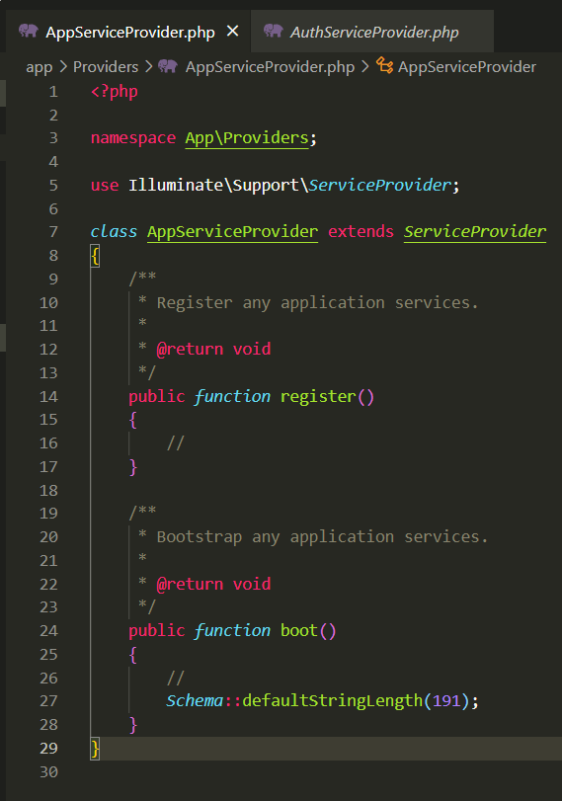
1. npm install vue
2.npm install vue-router | OU | npm i vue vue-router vue-axios
3.npm install vue-axios
4.npm install
5.npm run dev OU npm run watch

